Cây thuốc nam
 |  |  |  |  |  | Trang chủ |  | Cây thuốc nam |  | Bài thuốc |  | Đăng nhập

CÂY THUỐC NAM

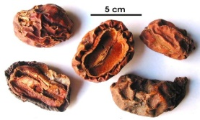
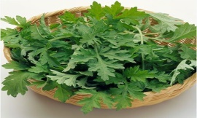
 |  | Mộc qua |  |  |  |  | Ngải cứu |  |  |  |  | Đại hoàng

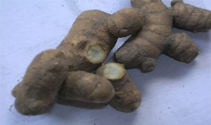
 |  | Mộc hương |  |  |  |  | Nghệ đen |  |  |  |  | Đại hồi

 |  | Mộc hoa trắng |  |  |  |  | Mướp đắng |  |  |  |  | Gấc

 |  | Mơ |  |  |  |  | Linh Chi |  |  |  |  | Cúc hoa

 | << | 1 | 2 | 3 | 4 | 5 | 6 | 7 | 8 | 9 | >>

 |  |  |  | Footer

Bài thuốc
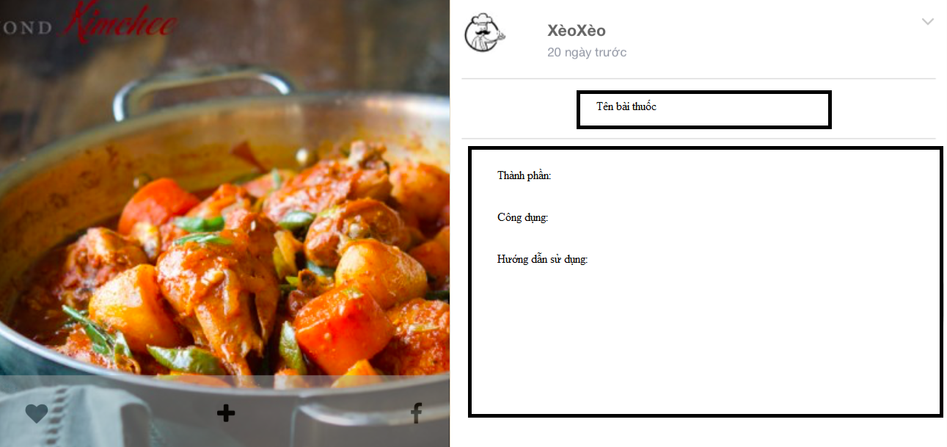
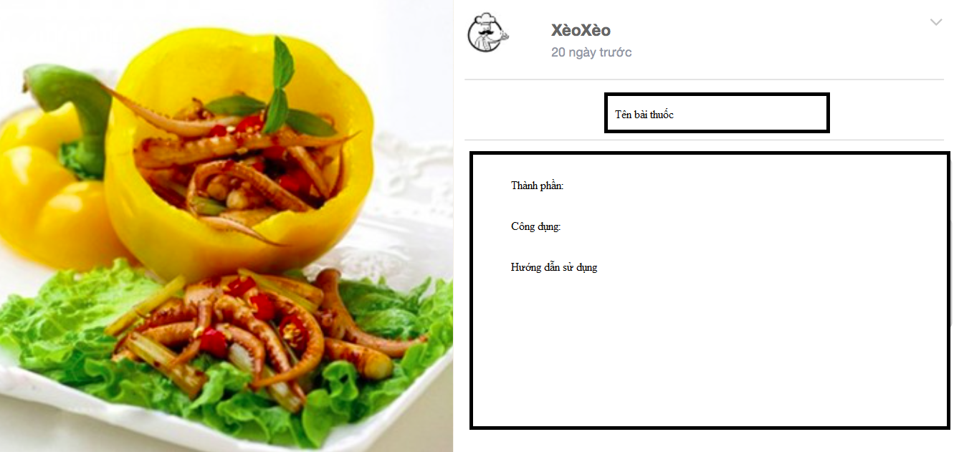
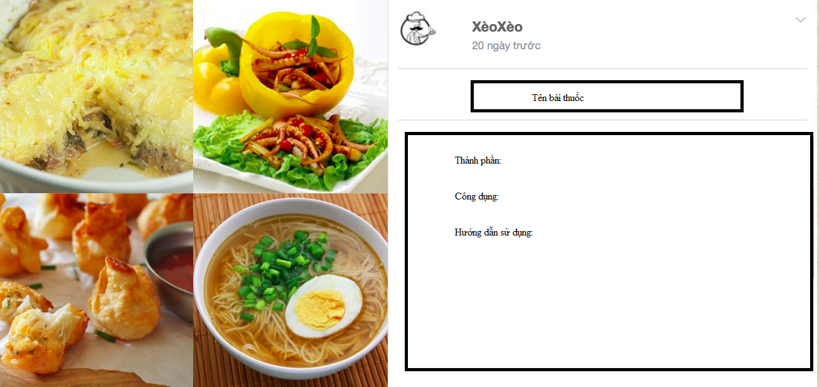
 |  |  | Trang chủ | Cây thuốc nam |  | Bài thuốc | Đăng nhập

BÀI THUỐC NỔI BẬT
<< |  |  |  |  |  |  | >>

 | Chữa bệnh co giật ở trẻ nhỏ | Làm trắng da từ trà xanh |  |  | Rau tần giúp hạ sốt , giải cảm nhanh

